FF-111(유니온)
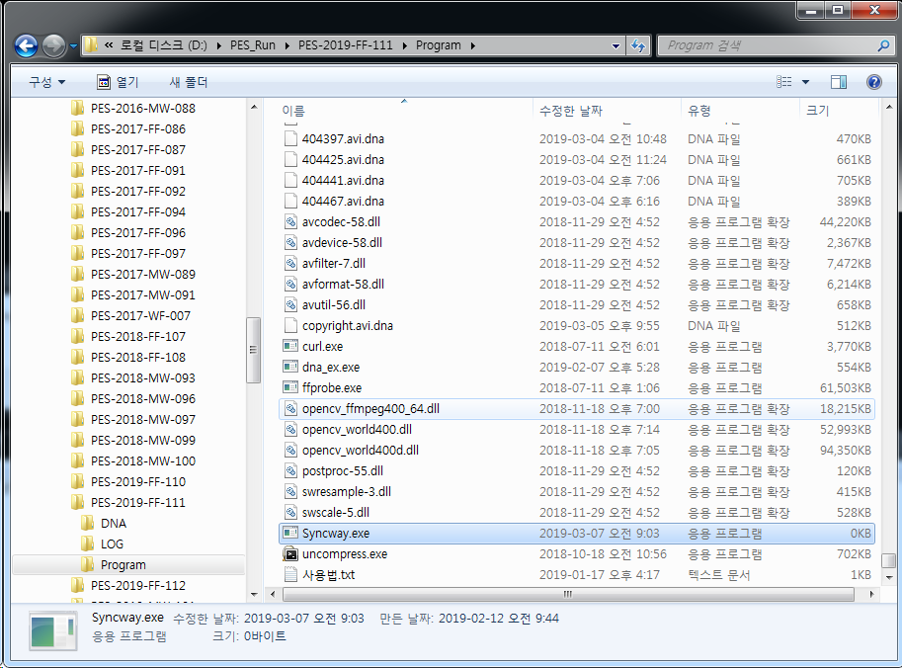
MPC6 |  | MPC7 |  | MPC8 |  | MPC5-PC
일시 | 작업 내역 | 일시 | 작업 내역 | 일시 | 작업 내역 | 일시 | 작업 내역
 |  |  |  |  |  | 2/12/19 | 비디오 특징정보 추출 시작
 |  |  |  |  |  | 2/19/19 | FTP 전송 시작
 |  |  |  |  |  | 2/19/19 | FTP 전송 종료
 |  |  |  |  |  | 2/25/19 | DB구축 완료 통보 받음
 |  |  |  |  |  | 2/28/19 | 강인성 추출 시작(G 드라이브 제외)
 |  |  |  |  |  | 3/4/19 | 강인성 테스트중 오류 확인
 |  |  |  |  |  | 3/5/19 | V1604 35번째에서 멈춤
 |  |  |  |  |  | 3/5/19 | V1604부터 다시 시작
 |  |  |  |  |  | 3/7/19 | V1605만 돌리는대로 멈춤발생
 |  |  |  |  |  | 3/11/19 | 수정된 모듈로 V1604 실행

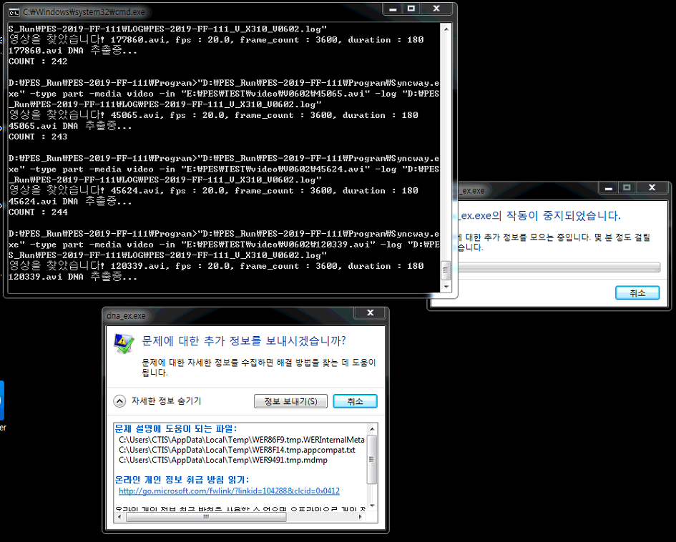

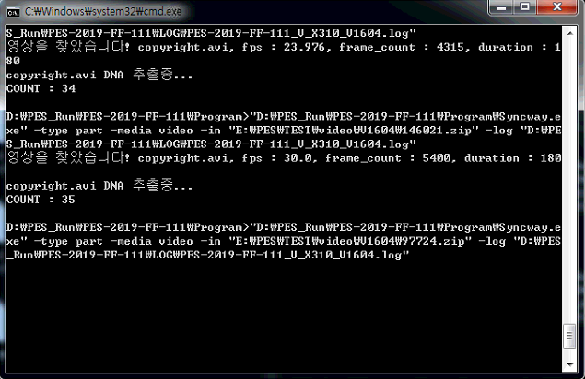

 | Syncway.exe의 파일사이즈가 0Byte로 변경됨

